상품제안서
777쓰리쎄븐 TS-77VC 손톱깎이세트 | 상품코드: F24161

 |  |  |  |  |  |  | 02-412-0044 | www.easy1.co.kr
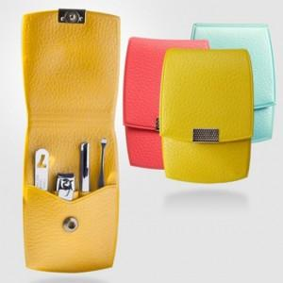

【상세/제작정보】 | *옐로우 품절

【인쇄/포장옵션】 | 실크 / 포장지포장

【공급단가】 | 수량 | 100~ | 300~ | 500~ | 1,000~ | 3,000~
*VAT별도 | 단가 | 4,130원 | 4,060원 | 3,960원 | 3,860원 | 3,800원

【상품 URL】 | https://dev.easy1.co.kr:443/src/goods_detail.php?gdno=24161

